1. Portada
 POD

Fecha: | 2025-10-28
Jefe de Turno Codelco: | Jonathan Garcia
Jefe de Turno Fe Grande : | Rodrigo Perez
Turno: | (8x6)
POD N°: | 288
Inicio periodo de POD : | 2025-01-12
Termino periodo de POD : | 2025-12-27
 | ,

2. Asistencia
Contrato: 4600028830
Nombre: CC-006-CONSTRUCCION OBRAS TEMPRANAS MOVIMIENTO DE TIERRA MASIVO
ASISTENCIA POD SEMANAL
ASISTENCIA POD
CODIGO | NOMBRE | CARGO | EMPRESA | CORREO | Sabado | Domingo | Lunes | Martes | Miercoles | Jueves | Viernes
 |  |  |  |  | 2025-10-25 | 2025-10-26 | 2025-10-27 | 2025-10-28 | 2025-10-29 | 2025-10-30 | 2025-10-31
VP - CONSTRUCCIÓN |  |  |  |  | 10 | 10 | 10 | 10
JR | Javier Ramirez | Jefe Sr. Construcción y Montaje (8x6) | VP | jrami067@codelco.cl | 0 | 0 | 0 | 0
JG | Jonathan Garcia | Jefe Sr. Construcción y Montaje (8x6) | VP | jgarc035@codelco.cl | 0 | 0 | 0 | 0
HG | Heriberto Galleguillos | Especialista Sr. Construcción (8x6) | VP | HGall009@codelco.cl | 0 | 0 | 0 | 10
RR | René Rivadeneira | Especialista Sr. Construcción (8x6) | VP | RRiva012@codelco.cl | 0 | 0 | 10 | 10
KG | Karen Gonzalez | ITO Construcción | DRS | kgonzalezo@drs.cl | 10 | 10 | 10 | 10
JL | Jorge Lagos | ITO Construcción | DRS | jlagosd@drs.cl | 0 | 0 | 0 | 0
CC | Claudio Corvalan | ITO Construcción | DRS | ccorv001@contratistas.codelco.cl | 0 | 0 | 0 | 0
VP - SSOMA |  |  |  |  | 10 | 10 | 10 | 10
MV | Manuel Valenzuela | Especialista Av. En SSO | VP | mvale022@codelco.cl | 0 | 0 | 0 | 0
EDM | Eduardo Munnier | Especialista Av. En SSO | VP | emuni001@codelco.cl | 0 | 0 | 0 | 0
JM | Jaime Montecinos | ITO Seguridad | DRS | JMont010@contratistas.codelco.cl | 0 | 0 | 0 | 0
MG | Miguel Gallardo | ITO Seguridad | DRS | - | 10 | 10 | 10 | 10
MA | Marcela Alvarez | Especialista Av. Sustentabilidad | DRS | malvarez@drs.cl | 0 | 0 | 0 | 0
JA | Jenny Araya | Especialista Av. Sustentabilidad | DRS | jarayav@drs.cl | 0 | 0 | 0 | 0
OA | Oscar Alcaide | Especialista Av. Sustentabilidad | DRS | oalcaide@drs.cl | 0 | 0 | 0 | 0
VP - CALIDAD |  |  |  |  | 10 | 10 | 10 | 10
PB | Paolo Berrios | ITO Calidad | DRS | pberrios@drs.cl | 0 | 0 | 0 | 0
DR | David Rivas | ITO Calidad | DRS | drivas@drs.cl | 10 | 10 | 10 | 10
FG - OFICINA TECNICA |  |  |  |  | 10 | 10 | 10 | 0
AM | Antonio Muñoz | Jefe de Oficina tecnica (5x2) | Fegrande | aamunoz@fegrande.cl | 0 | 0 | 0 | 0
SA | Samuel Rojas | Programación (8x6) | Fegrande | sorojas@fegrande.cl | 10 | 10 | 10 | 0
ES | Esteban Salgado | Programación (8x6) | Fegrande | esalgado@fegrande.cl | 0 | 0 | 0 | 0
FG - CONSTRUCCIÓN |  |  |  |  | 10 | 10 | 10 | 10
HB | Hugo Benavides | Jefe de Terreno (8x6) | Fegrande | hbenavides@fegrande.cl | 0 | 0 | 0 | 0
RP | Rodrigo Perez | Jefe de Terreno (8x6) | Fegrande | rperezc@fegrande.cl | 10 | 10 | 10 | 10
JSM | Jhonni San Martin | Jefe de Area (8x6) | Fegrande | jasanmartin@fegrande.cl | 0 | 0 | 0 | 0
RS | Raúl Sandoval | Jefe de Terreno (5x2) | Fegrande | rsandovalb@fegrande.cl | 0 | 0 | 0 | 0
FG - PRODUCTIVIDAD |  |  |  |  | 10 | 10 | 10 | 10
EV | Eduardo Vergara | Ingeniero de Productividad (8x6) | Fegrande | evergarac@fegrande.cl | 0 | 0 | 0 | 0
PI | Pedro Inzunza | Ingeniero de Productividad (8x6) | Fegrande | peinzunza@fegrande.cl | 10 | 10 | 10 | 10
FG - CALIDAD |  |  |  |  | 10 | 10 | 10 | 10
JC | Jose Caceres | Jefe de Calidad (5x2) | Fegrande | jcaceress@fegrande.cl | 0 | 0 | 0 | 0
LS | Luis Solar | Inspector de Calidad (8x6) | Fegrande | lasolar@fegrande.cl | 0 | 0 | 0 | 0
HV | Heraldo Villaroel | Inspector de Calidad (8x6) | Fegrande | hrvillaroel@fegrande.cl | 10 | 10 | 10 | 10
FV | Francisco Vilches | Inspector de Calidad (14x14) | Fegrande | fvilchessantander@gmail.com | 10 | 10 | 10 | 0
AR | Agustin Ramos | Inspector de Calidad (14x14) | Fegrande | acramops@fegrande.cl | 0 | 0 | 0 | 0
FG - MAQUINARIA |  |  |  |  | 10 | 10 | 10 | 10
PA | Pablo Alarcon | Jefe de Maquinaria (5x2) | Fegrande | pdalarcon@salfamontajes.com | 0 | 0 | 0 | 0
HT | Hugo Triviño | Supervisor Maquinaria (14x14) | Fegrande | hgtrivino@fegrande.cl | 0 | 0 | 0 | 0
JM | Jesus Mellado | Supervisor Maquinaria (14x14) | Fegrande | jesmella.garrido@gmail.com | 10 | 10 | 10 | 10
IC | Ignacio Carvajal | Supervisor Mantención (14x14) | Fegrande | crvjlignacio@gmail.com | 0 | 0 | 0 | 0
FG - SSOMA |  |  |  |  | 10 | 10 | 10 | 10
LR | Luis Ramos | Jefe SSOMA (5x2) | Fegrande | lramos@fegrande.cl | 0 | 0 | 0 | 0
JM | Juan Miranda | Prevencionista de Riesgos (8x6) | Fegrande | jmiranda@fegrande.cl | 0 | 0 | 0 | 0
CFP | Constanza Fonseca | Prevencionista de Riesgos (8x6) | Fegrande | cfonseca@fegrande.cl | 10 | 10 | 10 | 10

Asistencia Fegrande |  |  |  |  | 100% | 100% | 100% | 83% | 0% | 0% | 0%
Asistencia VP |  |  |  |  | 100% | 100% | 100% | 100% | 0% | 0% | 0%
Asietencia General |  |  |  |  | 100% | 100% | 100% | 92% | 0% | 0% | 0%

Asiste | 10
Reemplazo | 1
No asiste | 0

4.Plan anterior
Contrato: 4600028830
Nombre: CC-006-CONSTRUCCION OBRAS TEMPRANAS MOVIMIENTO DE TIERRA MASIVO

Plan día Anterior |  |  |  |  |  |  |  |  |  |  | CNC |  |  |  |  | CANTIDAD SEMANAL 25-oct al 31-oct |  |  |  | ACUMULADO

N° POD | TRISEMANAL (T) / COLCHÓN (C) | Fecha | Responsable | ID P6 | Área de trabajo | Descripción Ítem | Unidad | Cantidad Programada | Cantidad Real | Cumplimiento | Causa | Subcausa | Tipo | Descripción de CNC | Responsable | CANT. PROG | CANT.REAL | HH PROG | HH REAL | % AVANCE
Actividades Realizadas
287 | T | 2025-10-27 | Rodrigo Perez | M5111-CI-1000.1 | Camino PEAD | Excavación TCN - DM 0 (Oreja Ruta 50) | m3 | 125 | 220 | 176% |  |  |  |  |  | 375 | 540 | 63 | 90 | 144%
287 | T | 2025-10-27 | Rodrigo Perez | M5111-CI-1020.7 | Camino PEAD | Excavación en Roca - DM 6900 | m3 | 140 | 72 | 51% |  |  |  | Se trabaja en el remante del material, por lo que los volumenes realizados van a bajada | R. Perez | 910 | 486 | 727 | 388 | 53%
287 | C | 2025-10-27 | Rodrigo Perez | M5111-CI-1040.1 | Camino PEAD | Relleno Estructural T1 - Enlace Sur y norte / DM 390 a 403 / 1826 a 1836 | m3 |  | 696 | n/a |  |  |  |  |  | 0 | 2104 | 0 | 873 | -
287 | T | 2025-10-27 | Rodrigo Perez | M5111-CI-1040.6 | Camino PEAD | Relleno Estructural T1 - DM 5500 a 5555 / 5420 a 5480 / 5570 a 5600 | m3 | 220 | 240 | 109% |  |  |  |  |  | 880 | 980 | 365 | 407 | 111%
287 | T | 2025-10-27 | Rodrigo Perez | M5111-CI-1040.7 | Camino PEAD | Relleno Estructural T1 - DM 6060 a 6180 / 6556 a 6580 (C5) / 6604 a 6621 (C4) / 6780 a 6860 | m3 | 150 | 366 | 244% |  |  |  |  |  | 1525 | 972 | 228 | 343 | 64%
287 | T | 2025-10-27 | Rodrigo Perez | M5111-CI-1080.1 | Camino PEAD | Relleno Base Granular - DM 470 a 580 | m3 | 120 | 120 | 100% |  |  |  |  |  | 944 | 560 | 292 | 173 | 59%
287 | T | 2025-10-27 | Rodrigo Perez | M5111-CI-1090.4 | Camino PEAD | Relleno Sub-base Granular - 5420 a 5480 | m3 | 325 | 319 | 98% |  |  |  |  |  | 0 | 924 | 0 | 285 | -
287 | T | 2025-10-27 | Rodrigo Perez | M5111-ES-1010 | Cruce Cañeria Relave | Prearmado de Anillos Corrugados | und | 6 | 4 | 67% |  |  |  | Se utiliza tiempo efectivo de la jornada para el traslado y orden del material de corrugado para los siguientes cruces | R. Perez | 25 | 21 | 1564 | 800 | 84%
287 | C | 2025-10-27 | Rodrigo Perez | M5111-HO-1090 | CHMH3 | Montaje de Cajones Adicionales | und | 0 | 3 | n/a |  |  |  |  |  | 0 | 3 | 0 | 80 | -
287 | C | 2025-10-27 | Rodrigo Perez | M5112-CI-1000 | Acceso Acopio A4 y A5 | Excavación TCN | m3 | 0 | 126 | n/a |  |  |  |  |  | 0 | 126 | 0 | 9 | -
287 | T | 2025-10-27 | Rodrigo Perez | M5112-CI-1030 | Acceso Acopio A4 y A5 | Relleno Estructural T1 | m3 | 125 | 420 | 336% |  |  |  |  |  | 820 | 564 | 347 | 239 | 69%
287 | C | 2025-10-27 | Rodrigo Perez | M3765-CI-1030 | Piscina de aguas recuperada | Relleno Estructural T1 | m3 |  | 180 | n/a |  |  |  |  |  | 0 | 306 | 0 | 138 | -
287 | C | 2025-10-27 | Rodrigo Perez | M6000-CI-1030 | Obras completarias | Manejo de Acopio a 3eros - Agreducam | m3 |  | 420 | n/a |  |  |  |  |  | 0 | 420 | 0 | 18 | -
287 | T | 2025-10-27 | Rodrigo Perez | Adi 018.1 | Cerco Arqueologico | Cierre Perimetral Arqueologico (Polines + Malla Metalica) | ml | 50 | 50 | 100% |  |  |  |  |  | 100 | 50 | 626 | 313 | 50%
287 | T | 2025-10-27 | Rodrigo Perez | NDC-019.1 | Barrio Civico | Excavación en Roca | m3 | 140 | 36 | 26% |  |  |  | Se termina la malla de perforado en sector, el material retirado corresponde al suelto resultante. Martillo neumatico no se encuentra operativo | R. Perez | 630 | 36 | 610 | 35 | 6%
Actividades No Realizadas
287 | T | 2025-10-27 | Rodrigo Perez | M3765-CI-1040 | Piscina de aguas recuperada | Excavación en Roca con transporte a botadero | m3 | 295 | 0 | 0% |  |  |  | Se debe realizar capas de relleno previo a continuar las actividades de excavacion | R. Perez | 1930 | 215 | 1517 | 169 | 11%
287 | T | 2025-10-27 | Rodrigo Perez | NDC12.1.2 | Patio contratistas N°2 | Planchado de Plataforma | m2 | 2600 | 0 | 0% |  |  |  | Se trabaja en nivelación de material sin compactar | R. Perez | 10000 | 1800 | 1469 | 264 | 18%

HORARIO DE INICIO DE TRABAJOS - 27.10.2025
FRENTE |  |  | ACOPIO A2 | CAMINO ACC PEAD DM 0 A 1800 | CAMINO ACC PEAD DM 5000 a 6000 | CAMINO ACC PEAD - DM 6000 A 8000 | Piscinas Aguas Recuperada |  | BARRIO CIVICO
HORARIO DE INICIO EFECTIVO |  |  | 7:43:00 | 7:50:00 | 8:04:00 | 8:10:00 | 8:15:00 |  | 8:10:00
Consideraciones:

9.PPC
Contrato: 4600028830
Nombre: CC-006 – Obras Tempranas PRET – Movimiento de Tierra
OCTUBRE
 | PPC

 | sábado | domingo | lunes | martes | miercoles | jueves | viernes | Adherencia
 | 2025-10-25 | 2025-10-26 | 2025-10-27 | 2025-10-28 | 2025-10-29 | 2025-10-30 | 2025-10-31
PROGRAMADAS | 13 | 17 | 17 |  |  |  |  | 47
REALIZADAS | 10 | 12 | 12 |  |  |  |  | 34
PPC % | 77% | 71% | 71% | 0% | 0% | 0% | 0% | 72%
PPC

10. Compromisos
 |  |  |  |  |  |  |  | ESTATUS DE COMPROMISOS
CC-006-CONSTRUCCION OBRAS TEMPRANAS MOVIMIENTO DE TIERRA MASIVO |  |  |  |  |  |  |  |  | VP | Fe Grande
COMPROMISOS POD |  |  |  |  |  |  |  | Compromisos | 44 | 153
 |  |  |  |  |  |  |  | Abierto | 0 | 1
 |  |  |  |  |  |  |  | Cerrado | 44 | 152
Ítem | Descripción | Fecha toma de Compromiso | Fecha de Cierre Proyectada | Fecha Cierre Efectiva | Responsable | STATUS (Abierto-Cerrado) | Observación
ESTATUS DE COMPROMISOS
207 | Terminar cerco arqueológico sector garita 2 | 2025-10-03 | 07-10-2025 27-10-2025 | 2025-10-27 | Fe Grande | Cerrado
212 | Entregar programa de torque de todos los liners | 2025-10-06 | 2025-10-27 |  | Fe Grande | Abierto | Entrega de programa condicionado a solución constructiva de liner C1 existente

12. LayOut
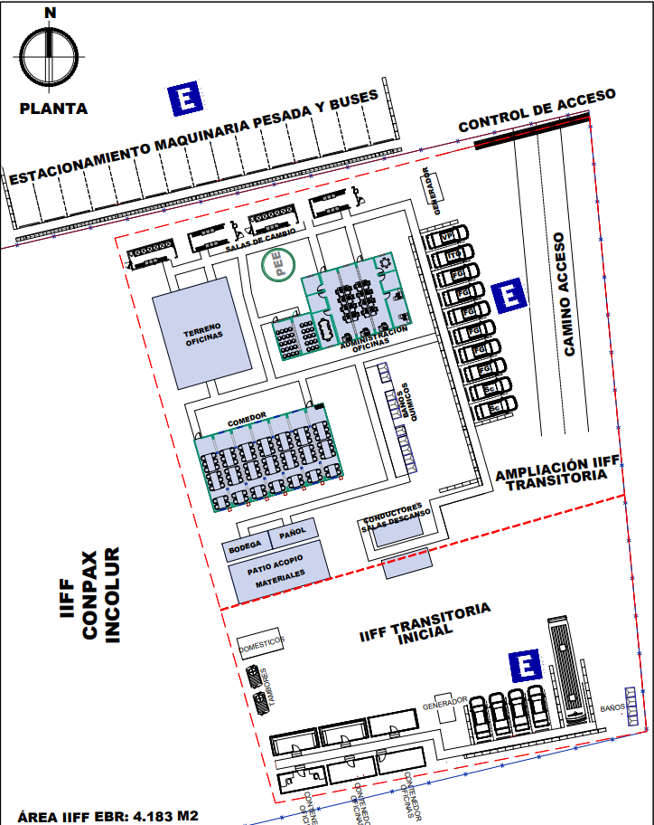
IIFF TRANSITORIA y futura ampliación

